daftar potensi tanjung redeb
DAFTAR POTENSI PLTA / PLTMH
KABUPATEN YANG ADA DI WILAYAH KERJA
PLN AREA BERAU - RAYON TANJUNG REDEB

NO | KABUPATEN | LOKASI | NAMA | KAPASITAS | TITIK KOORDINAT | KETERANGAN
 |  | PLTA / PLTMH | PLTA / PLTMH

01 | Kabupaten berau | Long Suluy - Kec.Kelay | PLTMH Long Suluy | 42 kw | x = 448'398'.967 | lokasi bendung
 |  |  |  |  | y = 218'431'.670 | & tata ruang
02 | Kabupaten berau | Long Duhung - Kec.Kelay | PLTMH Long Duhung | 69 kw | x = 493'903'.694 | lokasi bendung
 |  |  |  |  | y = 204'995'.863 | & tata ruang
03 | Kabupaten berau | Teluk Sumbang - Kec.Biduk | PLTMH Teluk Sumbang | 68 kw | x = 703'928'.110 | lokasi bendung
 |  |  |  |  | y = 116'105'.035 | & tata ruang
04 | Kabupaten berau | Tembudan - kec.Batu Putih | PLTMH Tembudan II | 145 kw | x = 549'450'.000 | 2 lokasi
 |  |  | (Lokasi B) |  | y = 239'250'.000 | berdekatan
05 | Kabupaten berau | Tembudan - kec.Batu Putih | PLTMH Tembudan III | 145 kw | x = 549'350'.000 | Lokasi B & C
 |  |  | (Lokasi C) |  | y = 239'300'.000
06 | Kabupaten berau | Makajang - kec.pesayan | PLTU PT.Kertas | 2 x 60 Mw | BT = 117'44'59'.9 | tidak beroperasi
 |  |  | Nusantara (Kiani) |  | LU = 2'00'42.9 N | dri okt 2014

Catatan : Lokasi PLTMH Tembudan I sudah terealisasi ( Lokasi A )

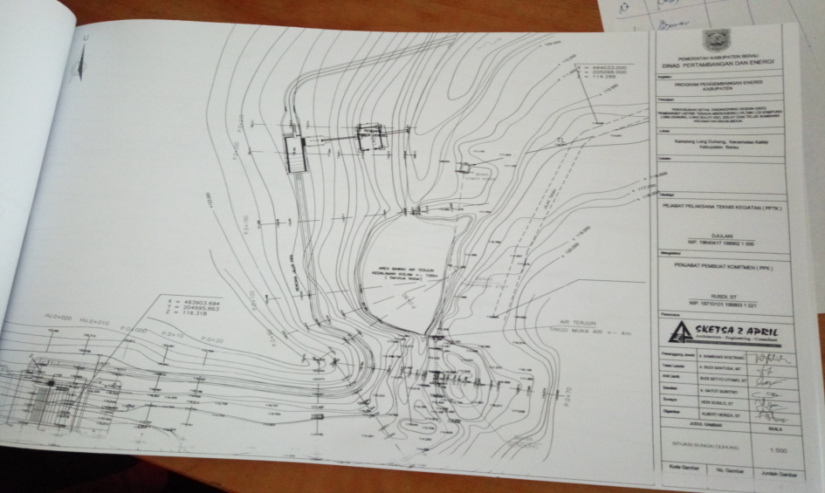
LONG DUHUNG - KEC.KELAY
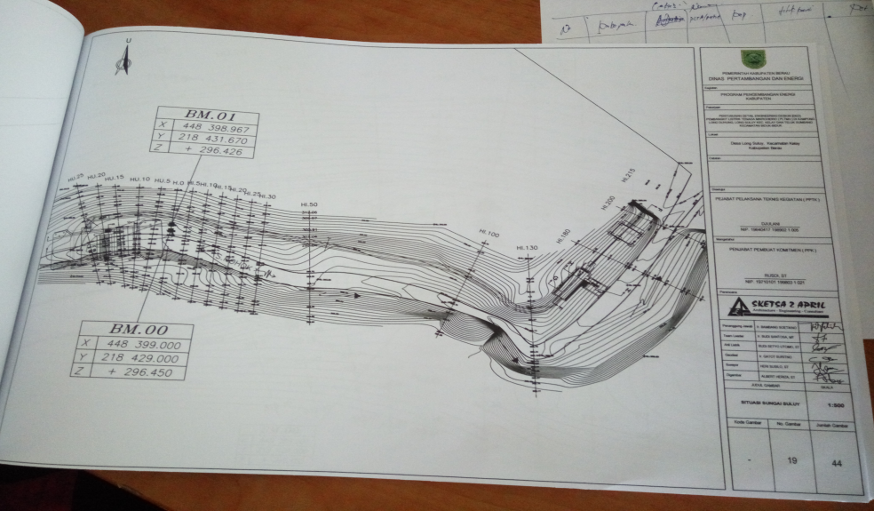
LONG SULUY - KEC.KELAY

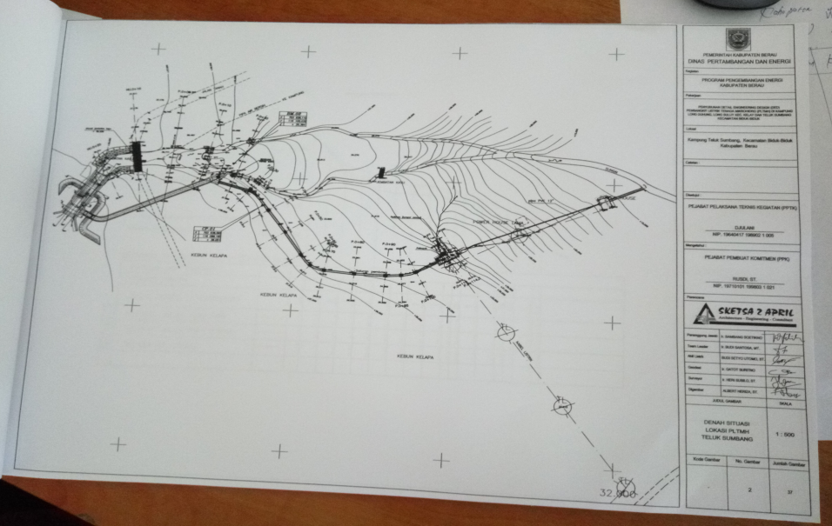
TELUK SUMBANG- KEC.BIDUK - BIDUK
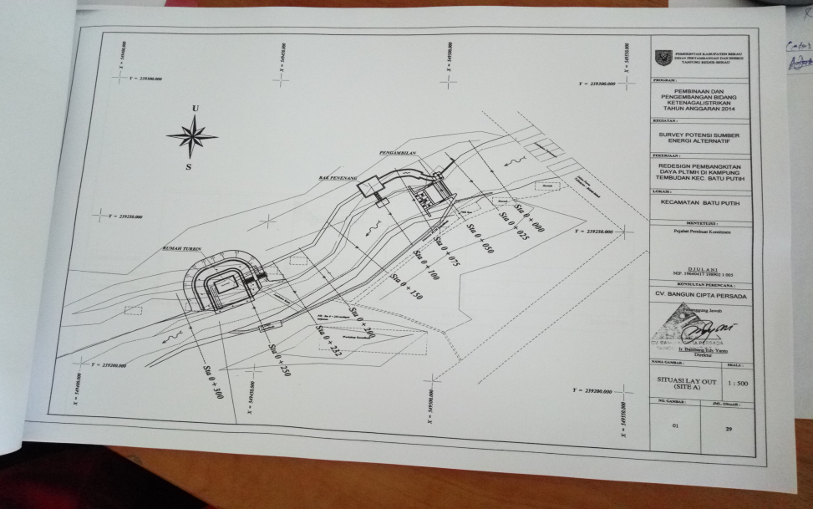
TEMBUDAN II- KEC..BATU PUTIH

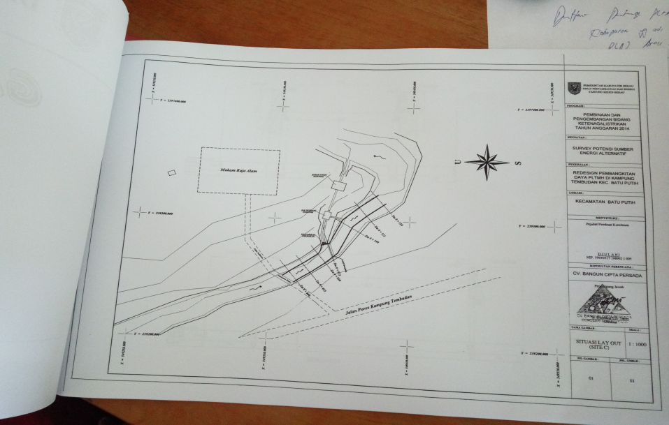
TEMBUDAN III - KEC..BATU PUTIH

